Hoja1
Dirección de Desarrollo Local
Departamento de Empleo

REQUERIMIENTOS PARA LA COMPRA DE INSUMOS DE OFICINA
DEPARTAMENTO DE EMPLEO - DIRECCIÓN DE DESARROLLO LOCAL

ÍTEM | DESCRIPCION | UNIDAD DE MEDIDA | CANTIDAD | FOTOGRAFÍA REFERENCIAL
1 | Láminas de termolaminadora Micas transparentes para termolaminadora Gramaje: 125 micrones (0,5 mm) Dimensiones: Tamaño carta (23 x 29 cm) Cantidad del paquete: 100 unidades | Paquete | 4 | 
2 | Láminas de termolaminadora Micas transparentes para termolaminadora Gramaje: 75 mic (0,3 mm). Dimensiones: Tamaño Oficio (23x34 cm). Cantidad del paquete: 100 unidades | Paquete | 4 | 
3 | Botellas de Tinta HP GT52/GT53 Colores de tintas: Cian GT52 , Amarillo GT52 y Magenta GT52 , GT53 Negro Tipo de tintas: Ink Bottles Para tipo de impresión: HP Thermal Inkjet Cantidad del Paquete: 4 botellas de tintas | Paquete | 5 | 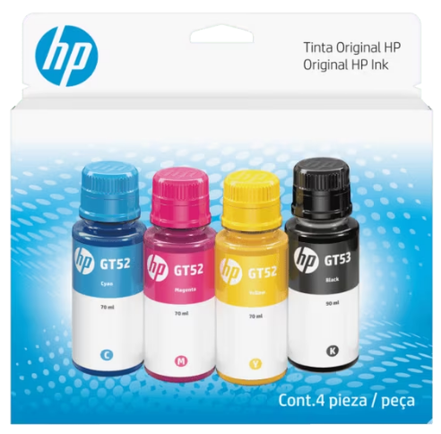
4 | Caja De Archivo Americana Material: Cartón Medidas: 42 cm de largo × 30 cm de ancho × 26 cm de alto aproximadamente. Color: Café Autoarmable | Unidad | 5 | 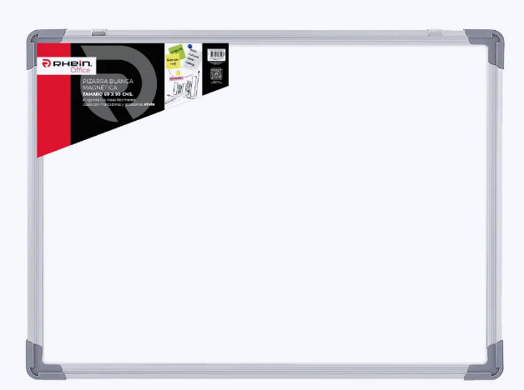 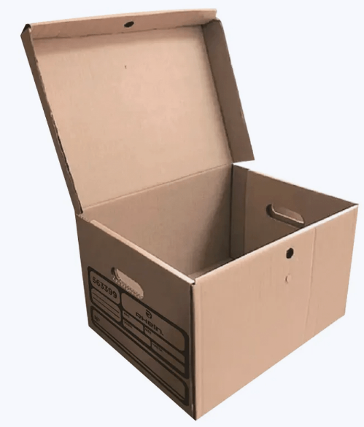
5 | Papel Opalina Lisa 200 Gr aproximadamente Tamaño Carta Color Blanca Cantidad del paquete: 25 unidades | Paquete | 10 | 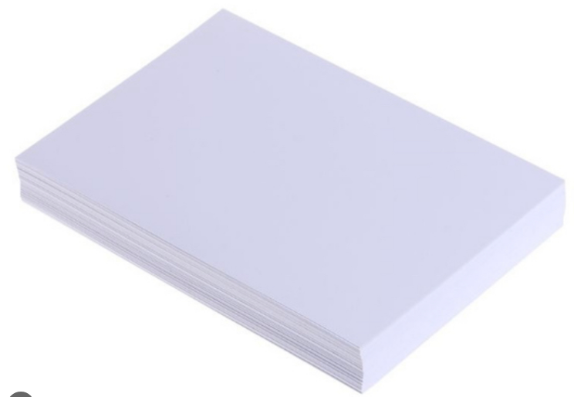
6 | Porta Credencial Material: Porta credencial horizontal de plástico rígido color negro, con ventana frontal transparente. Medidas: 9 X5,8 cms aproximadamente. Cordon/Lanyard negro incluido Tipo: Porta credencial horizontal Color: Negro Cantidad de la caja: 25 Unidades | Caja | 12 | 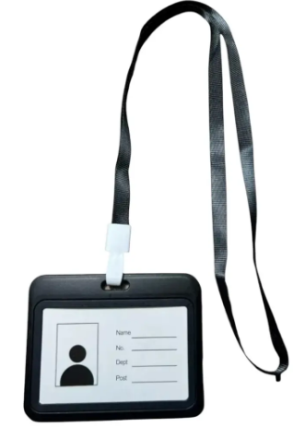
7 | Porta Credencial con Clip Material PVC Medidas: 9 x 5,8 cms aproximadamente. Color: Transparente Cantidad de la caja: 50 Unidades | Caja | 6 | 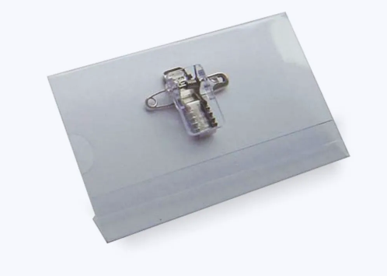
8 | Lápiz tiralineas Punta de 0,5 mm Color: Negro | Unidad | 20
9 | Lápiz tinta gel Punta de 0,7 mm Color: Negro | Unidad | 20
10 | Planner semanal con elastico 12 meses sin fecha/año Empastado con diseño Tamaño: A5, 14,8 x 21 cms aproximadamente Papel blanco de 90g aprox. 86 hojas aproximadamente | Unidad | 10 | 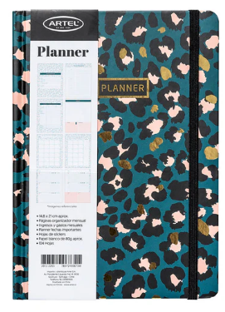
11 | Libreta líneas con elastico Empastado Color azul o negro Hojas con lineas Tamaño: A5, 14,8 x 21 cms aproximadamente Papel crema de 80 g aprox.14,8 x 21 cms aproximadamente 80 hojas aproximadamente Bolsillo interior expandible | Unidad | 10 | 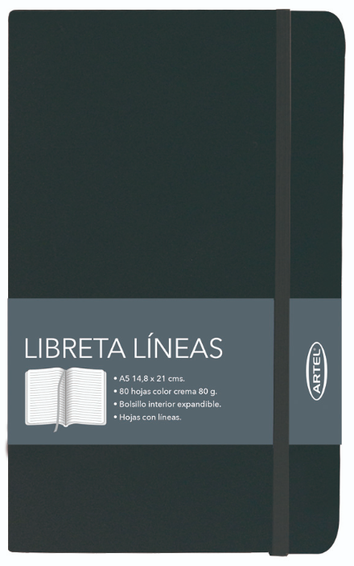
12 | Pliegos de papel kraft Material: Natural 60 g aprox. Medidas: Pliego de 80×100 cm. aproximadamente | Pliego | 100 | 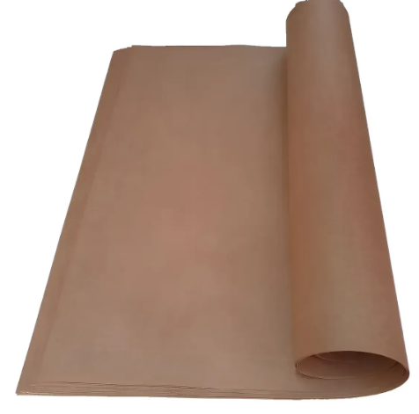
13 | Papel Adhesivo Mate sin brillo Para todo tipo de Impresora Tamaño: Carta Cantidad de la caja: 50 Hojas | Caja | 10 | 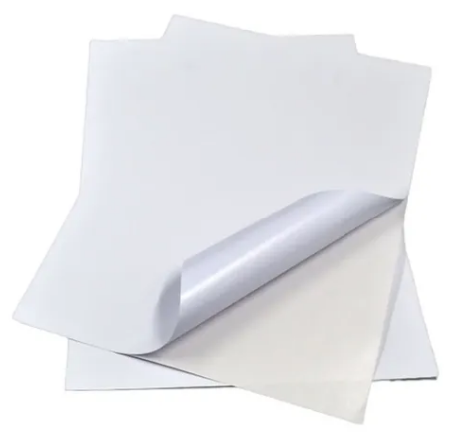
14 | Papel Adhesivo Mate sin brillo Para todo tipo de Impresora Tamaño: Carta Cantidad de la caja: 100 Hojas | Caja | 10 | 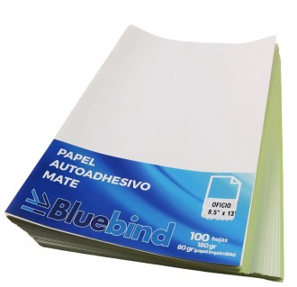
15 | Carpeta Anotador con Clip Tamaño: Oficio 23,5 X 36 X 1,3 cms aproximadamente Color: Azul Diseño: Rectangular con apretador metálico y tapa Material: Plástico y Metal | Unidad | 10 | 